상품제안서
소울레인트리직사각(대)도마 | 상품코드: S30429

 |  |  |  |  |  |  | 02-713-8555 | www.synergygift.co.kr
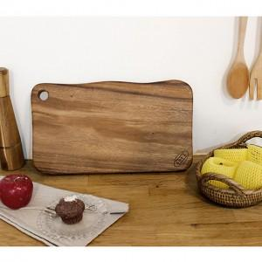

【상세/제작정보】 | <p>기본 레이저 인쇄사이즈 10*10cm 이하</p>

【인쇄/포장옵션】 | 레이저 / 개별종이케이스

【공급단가】 | 수량 | 50~ | 100~ | 500~ | 1,000~ | 2,000~
*VAT별도 | 단가 | 18,900원 | 18,200원 | 17,500원 | 16,800원 | 16,380원

【상품 URL】 | https://www.synergygift.co.kr:443/src/goods_detail.php?gdno=30429

